概要
目標角度と現在角度の推移
項目 | 値
生成日時 | 2026-09-09 02:40:14
記録点数 | 3320
記録時間 [s] | 331.952
最終目標角度 [deg] | 90
最終指令角度 [deg] | 90
最終現在角度 [deg] | 89.67678009
最終角度誤差 [deg] | 0.32321990955
最大追従誤差 [deg] | 2.0096874526
最終状態 | FINISHED

把持点（生値） | 最小法線力 [N] | 平均法線力 [N] | 最大法線力 [N]
AMIR1 左指 | 2.3312469778E-11 | 16.331704971 | 26.369710033
AMIR1 右指 | 2.3312462089E-11 | 16.598565057 | 25.888651957
AMIR2 左指 | 2.335854E-11 | 16.874817375 | 26.298130292
AMIR2 右指 | 2.3358562239E-11 | 17.156246939 | 25.813564939

把持点（把持直後=0補正） | 最小変動 [N] | 平均変動 [N] | 最大変動 [N]
AMIR1 左指 | 0.00521383081 | 2.4855224171 | 17.175108468
AMIR1 右指 | 0.029006561835 | 2.150079466 | 19.055845392
AMIR2 左指 | 0.00076518187507 | 1.9033516 | 6.3311180621
AMIR2 右指 | 0.0013994600798 | 1.586123918 | 6.6051050123

把持点の法線力推移（表示用平滑値）
物体重心位置 | 初期値 [m] | 最終値 [m] | 変位 [m]
X | -4.830429511E-22 | 0.9797347462 | 0.9797347462
Y | -1.2219049208E-20 | 0.00058285342926 | 0.00058285342926

把持直後基準の法線力変動

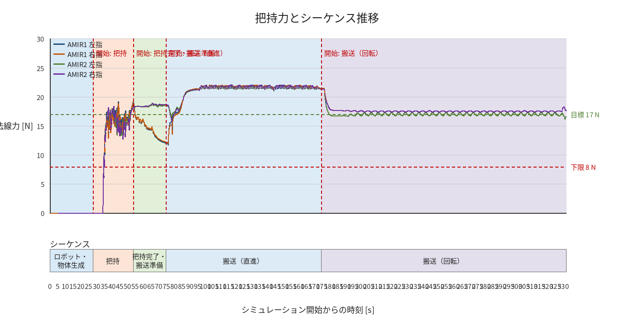

物体姿勢 XYZ（Roll・Pitch・Yaw）

物体重心位置のX-Y軌跡（Zは除外）

